Worksheet
Изображение* | ID | Код | Артикул* | Название товара* | Цена, руб.* | Основной | Удаленный | В пути | 0 | Ваш заказ
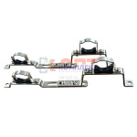 | 852684 | VLC-900299 | 130.HS.0506 | Компл. кроншт. для коллекторов универс. (3/4"-1") раздвижной (упак 2 штуки) | 352.00 руб. | 0 | >100 | 0 | упа |  | 0
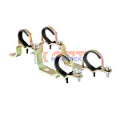 | 820658 | FRK-220008 | GK20 | пара универсальных кронштейнов для коллекторов 3/4-1 (2/100рар) | 145.88 руб. | >25 | 0 | 0 | пар |  | 0
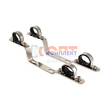 | 820580 | VLC-713003 | VTc.130.IN.0600 | Пара кронштейнов для коллекторов из нерж. 1" (5 /45шт) | 786.00 руб. | 0 | 0 | 0 | шт |  | 0
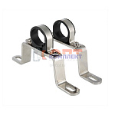 | 820581 | VLC-713004 | VTc.130.INH.0600 | Пара высоких кронштейнов для коллекторов из нержавеющей стали 1" (1 /55шт) | 479.00 руб. | 0 | >100 | 0 | шт |  | 0
 | 820583 | VLC-713006 | VTc.130.INH.0800 | Пара высоких кронштейнов для коллекторов из нержавеющей стали 1 1/2" (1 /50шт) | 561.00 руб. | 0 | >10 | 0 | шт |  | 0
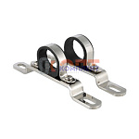 | 820582 | VLC-713005 | VTc.130.INS.0600 | Пара низких кронштейнов для коллектора из нержавеющей стали 1" (1 /75шт) | 372.00 руб. | 0 | >100 | 0 | шт |  | 0
 | 820584 | VLC-713007 | VTc.130.INS.0800 | Пара низких кронштейнов для коллектора из нержавеющей стали 1 1/2" (1 /80шт) | 449.00 руб. | 0 | >50 | 0 | шт |  | 0
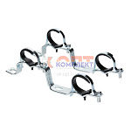 | 820578 | VLC-713001 | VTc.130.N.0500 | Пара кронштейнов для коллекторов 3/4" (1 /60шт) | 574.00 руб. | 9 | 0 | 0 | шт |  | 0
 | 820579 | VLC-713002 | VTc.130.N.0600 | Пара кронштейнов для коллекторов 1" (1 /60шт) | 601.00 руб. | 10 | 0 | 0 | шт |  | 0
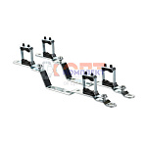 | 820585 | VLC-713008 | VTc.IV130.N.0600 | Кронштейн для коллекторов 500n-e и 560n-e 1" (1шт) (1 /70шт) | 823.00 руб. | 1 | >50 | 0 | шт |  | 0

